Oppskrift
Fresh Mex KyllinggryteFresh Mex Kyllinggryte
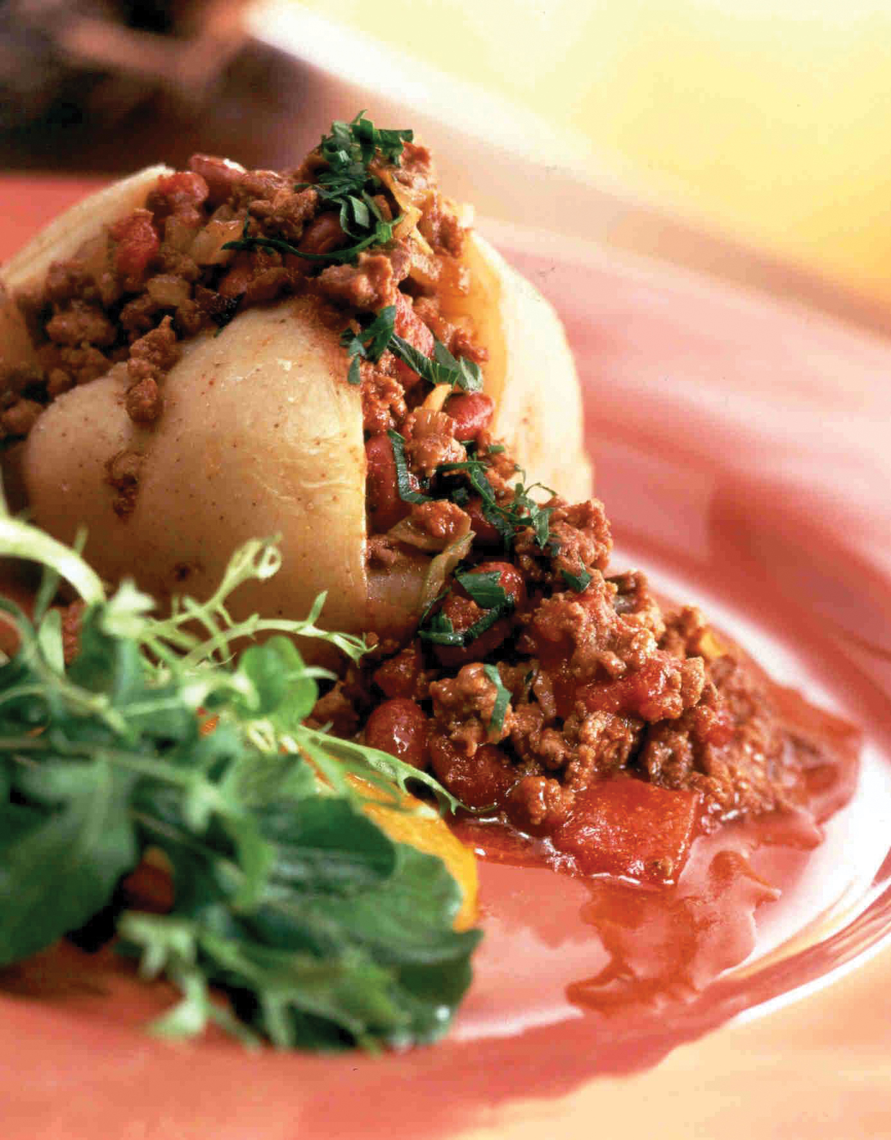

Taco kyllingkjøtt varmes opp. Vend inn garbanzobønner, picantesaus, svarte bønner og jalapenos. Småkokes lett noen minutter, evt i konveksjonsovn. Frisk koriander røres inn til slutt. Pynt gjerne med ekstra koriander. Serveres med ris. Taco kyllingkjøtt varmes opp. Vend inn garbanzobønner, picantesaus, svarte bønner og jalapenos. Småkokes lett noen minutter, evt i konveksjonsovn. Frisk koriander røres inn til slutt. Pynt gjerne med ekstra koriander. Serveres med ris.
Number of servingsNumber of servings | 1
EPDEPD | ProductProduct | Per servingPer serving |  | TotalTotal |  | QtyPerPackQtyPerPack | PackSizePackSize | PackUnitPackUnit | PackagingPackaging | ItemsItems
 | Terina Tacokjøtt kylling stekt Terina Tacokjøtt kylling stekt | 0.2 | kgkg | 0 | kgkg |  |  |  |  | 0
 | El Paradiso Bønner Garbanzo El Paradiso Bønner Garbanzo | 0.1 | kgkg | 0 | kgkg |  |  |  |  | 0
 | El Paradiso Picantesaus El Paradiso Picantesaus | 0.1 | kgkg | 0 | kgkg |  |  |  |  | 0
 | El Paradiso Bønner svarte hele El Paradiso Bønner svarte hele | 0.1 | kgkg | 0 | kgkg |  |  |  |  | 0
 | El Paradiso Jalapenos skivet El Paradiso Jalapenos skivet | 0.02 | kgkg | 0 | kgkg |  |  |  |  | 0
 | Frisk koriander Frisk koriander |  |  | 0 |  |  |  |  |  | 0
576090576090 | Villrismix *(kan inneholde spor av Gluten,Hvete gluten,Soya)Villrismix *(kan inneholde spor av Gluten,Hvete gluten,Soya) | 0.05 | kgkg | 0 | kgkg | 2 | 5 | kgkg | 2x5kg2x5kg | 0

 | * Allergens* Allergens

